1.量化路径
一级指标 | 二级指标 | 二级指标选取依据/理论来源 | 三级指标 |  | 量化方法和数据处理步骤 | 需要中建材额外收集的数据（我们计算需要但奕斯伟没有的数据名称） | 奕斯伟计算结果 | 奕斯伟指标计算过程 | 沪硅产业计算结果2021年 | 沪硅产业计算过程2021年 | 中环股份电子计算结果2021年 | 中环股份电子计算过程2021年 | 立昂微计算结果2021年 | 立昂微计算过程2021年
技术价值评估 | 技术先进程度 | GB/T 42748-2023 专利评估指引 张米尔,任腾飞,刘喜美.技术内卷的测度：方法研究与案例分析[J].科研管理,2022,43(07):45-52.DOI:10.19571/j.cnki.1000-2995.2022.07.006. 陈稳,陈伟.基于计量指标多变量LSTM模型的新兴主题热度预测研究[J].数据分析与知识发现,2022,6(10):35-45. 范少萍,安新颖,晏归来,等.医学领域前沿主题识别方法研究[J].情报学报,2018,37(07):686-694. | 技术重要性 |  | 技术重要性为人工智能辅助判断 该项分数越高越重要，越具有技术投资价值 人工智能应用提示词：【XXX公司】目前在寻求投资的项目关键技术为【XXX】。基于网络公开数据和已有数据库，根据以下评分体系，请帮我分析并判断这项技术的重要程度并赋分： 1、技术解决问题的紧迫性和重要性【次要问题（1分）：该技术解决的问题在当前行业或领域中不是非常紧迫或重要；常规问题（2分）：该技术解决的问题是行业或领域中常见的问题，但并非特别紧迫或关键；关键问题（3分）：该技术解决的问题是当前行业或领域中的核心或关键问题，对行业发展有重要影响。】 2、技术是否为长期困扰本领域技术人员的难题【该技术并非长期困扰本领域技术人员的难题（1分）；该技术在一定程度上是本领域技术人员关注的难题，但并非普遍认可的主要难题（2分）；该技术是本领域技术人员普遍认可的难题之一，但并非最突出的难题（3分）；该技术是本领域技术人员广泛关注的难题，且被认为是较难解决的关键问题（4分）；该技术是本领域技术人员长期困扰的主要难题，对行业发展有显著影响（5分）。】 | 现有数据（导入项目介绍即可） | 7分 | 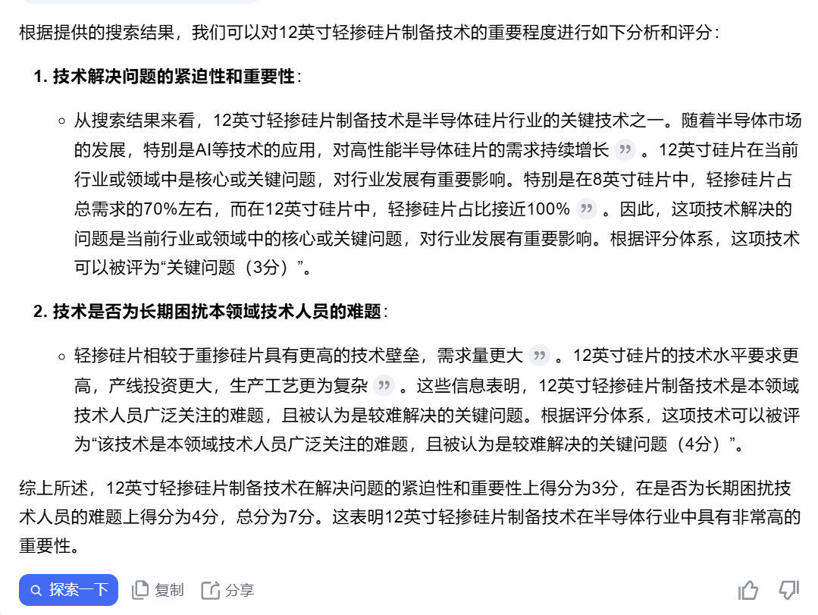 | 5分 | 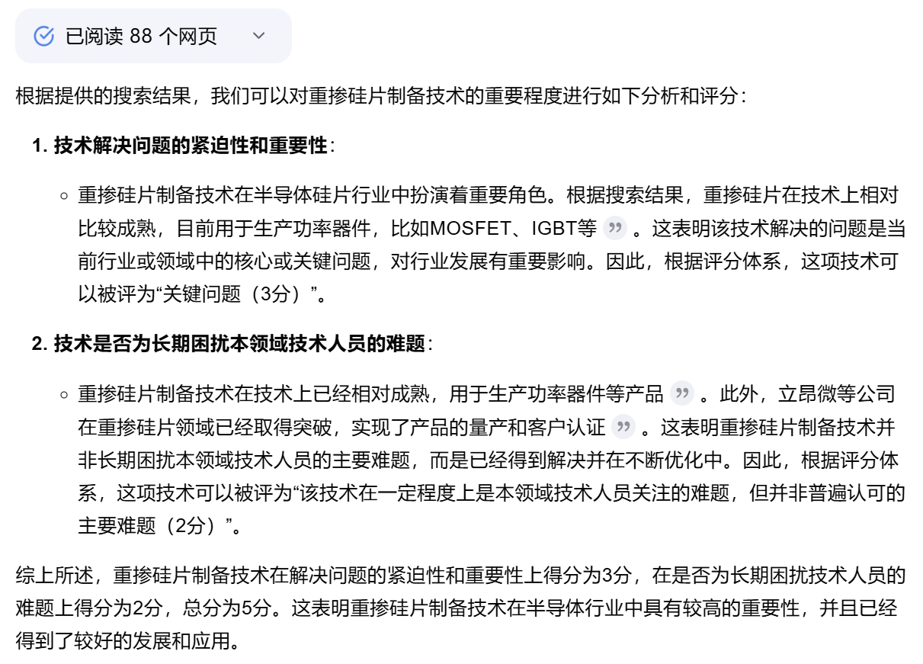
 |  |  | 技术主导性 |  | 技术主导性=近5年内主题内发明专利总量/近5年内主题内【简单同族专利数量+扩展同族专利数量】 该项数值越大越具有主导性，越具有技术投资价值 基本专利通常被认为是专利主要部分，而同族专利是基本专利的补充；该项数值越大，代表同族专利在专利系统中居于次要地位，该技术领域内卷程度越低，该项技术更具有主导性。 专利族和同族专利：专利族是指同一项发明创造在多个国家申请专利而产生的一组内容相同或基本相同的专利。简单同族专利：有完全相同的优先权的所有的专利文献属于一个简单专利族。扩展同组专利：扩展专利族中的每个专利族成员与该族中至少一个其他成员拥有至少一项共同优先权。 计算出的数值需要与标杆技术进行对比算出最终得分 | 现有数据（导入项目介绍即可） | 1.22 | 发明专利数量/(简单同族数量+扩展同族数量) =192/（98+64）=198/162=1.22 | 1.14 | 发明专利数量/(简单同族数量+扩展同族数量) =198/（104+70）=267/247=1.14
 |  |  | 技术新颖性 |  | LZP=1年前主题内发表的论文被引总频次*40%+2年前主题内发表的论文被引总频次*20%+3年前主题内发表的论文被引总频次*20%+4年前主题内发表的论文被引总频次*10%+5年前主题内发表的论文被引总频次*10% 论文热度=LZP/近5年内主题内论文总量（当该技术特别前沿且无专利时用） 该项数值越大越具有热度，越具有技术投资价值 计算出的数值需要与标杆技术进行对比算出最终得分 | 现有数据（导入项目介绍即可） | 0.33 | 近5年内主题内专利总量/近5年内主题内专利的总产生时间=192/(37+44*2+32*3+35*4+44*5)=192/581=0.3305 | 0.33 | 近5年内主题内专利总量/近5年内主题内专利的总产生时间=198/(37+47*2+33*3+35*4+46*5)=273/600=0.33
 | 技术发展热度 | 范少萍,安新颖,晏归来,等.医学领域前沿主题识别方法研究[J].情报学报,2018,37(07):686-694. | 专利热度 |  | ZZP=1年前主题内授权的发明专利被引总频次*40%+2年前主题内授权的发明专利被引总频次*20%+3年前主题内授权的发明专利被引总频次*20%+4年前主题内授权的发明专利被引总频次*10%+5年前主题内授权的发明专利被引总频次*10% 专利热度=ZZP/近5年主题内发明专利总量 该项数值越大越具有热度，越具有技术投资价值 计算出的数值需要与标杆技术进行对比算出最终得分 | 现有数据（导入项目介绍即可） | 0.45 | 主题内专利的总被引频次/主题内专利总量=310*0.1+93*0.1+96*0.2+40*0.2+48*0.4/192=0.45 | 0.41 | 主题内专利的总被引频次/主题内专利总量=324*0.1+93*0.1+96*0.2+40*0.2+48*0.4/81.1/198=0.41
 |  |  | 科学热度 |  | LZP=1年前主题内发表的论文被引总频次*40%+2年前主题内发表的论文被引总频次*20%+3年前主题内发表的论文被引总频次*20%+4年前主题内发表的论文被引总频次*10%+5年前主题内发表的论文被引总频次*10% 论文热度=LZP/近5年内主题内论文总量（当该技术特别前沿且无专利时用） 该项数值越大越具有热度，越具有技术投资价值 计算出的数值需要与标杆技术进行对比算出最终得分 | 现有数据（导入项目介绍即可） | —— | —— | —— | ——
 | 技术成熟程度 | GB/T37264-2018新材料技术成熟度等级划分及定义 | 技术成熟度 |  | 技术成熟度为人工智能辅助判断 该项分数越高越成熟，越具有技术投资价值（投资人可根据企业所处阶段酌情考虑） 人工智能应用提示词：【XXX公司】目前在寻求投资的项目技术为【XXXX】，基于网络公开数据和已有数据库，根据以下评分体系，判断该技术所处的阶段并赋分： 1、材料设计和制备的基本概念、原理形成（1分）；2、将概念、原理实施于材料制备和工艺控制中，并初步得到验证（2分）；3、实验室制备工艺贯通，获得样品，主要性能通过实验室测试验证（3分）。4、试制工艺流程贯通，获得试制品，性能通过实验室测试验证（4分）；5、试制品通过模拟环境验证（5分）；6、试制品通过使用环境验证（6分）。7、产品通过用户测试和认定，生产线完整，形成技术规范（7分）；8、产品能够稳定生产，满足质量一致性要求（8分）；9、产品生产要素得到优化，成为货架产品（9分）。 | 现有数据（导入项目介绍即可） | 8分 | 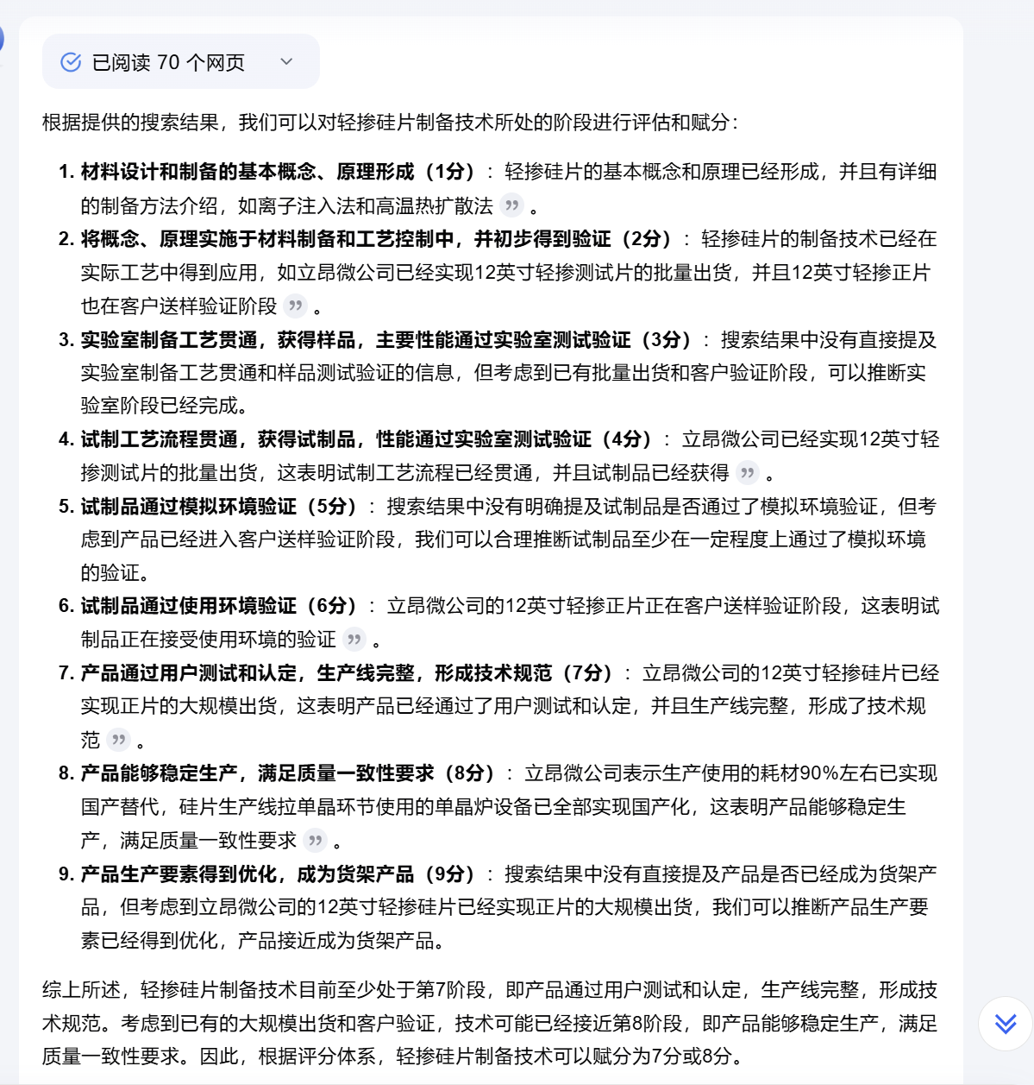 | 9分 | 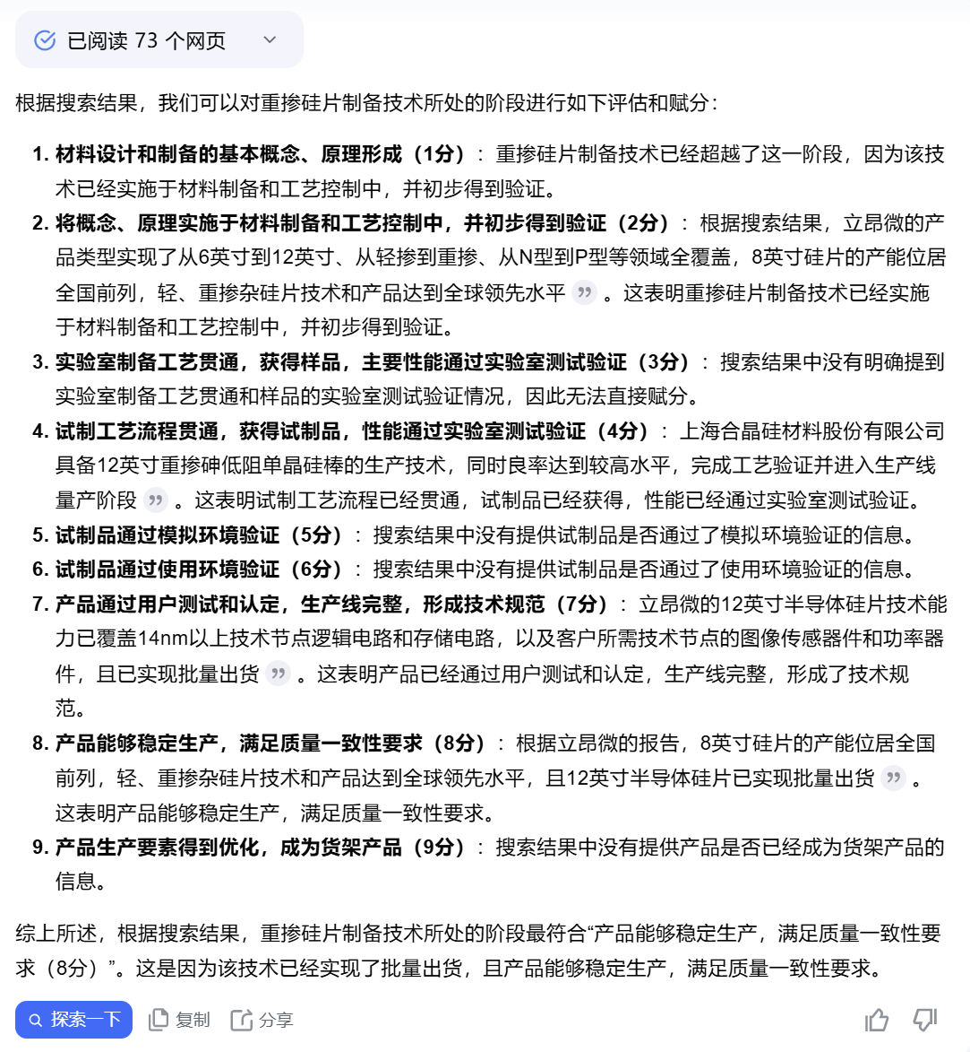 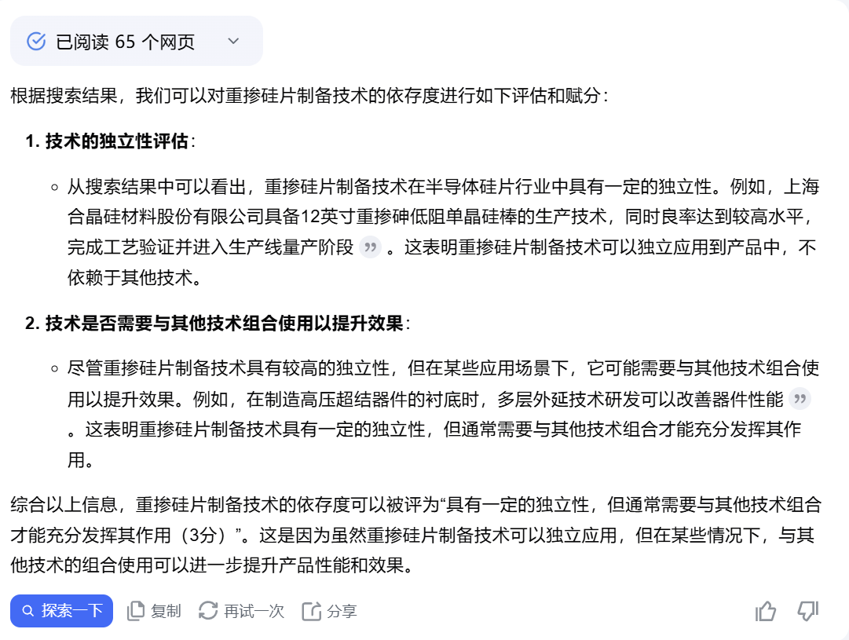
 | 技术应用广度 | 魏明珠,郑荣,高志豪,等.融合知识图谱和深度神经网络的产业新兴技术预测模型研究[J].情报学报,2022,41(11):1134-1148. 孔德婧, 董放, 陈子婧, 等 . Joung J, Kim K. Monitoring emerging technologies for technology planning using technical keyword based analysis from patent data[J]. Technological Forecasting and Social Change, 2017, 114:281-292. | 产业覆盖度 |  | 产业覆盖度=近5年主题内专利涉及的国民经济行业分类号总量 该项数值越高覆盖的产业越多，越具有技术投资价值 专利中的国民经济行业分类号，代表着专利所属的国民经济行业分类。《国民经济行业分类》参照联合国《全部经济活动的国际标准产业分类》的划分，根据经济活动的同质性原则，对社会组织和个体所从事的行业进行统一分类。 计算出的数值需要与标杆技术进行对比算出最终得分 | 现有数据（导入项目介绍即可） | 61 | 产业覆盖度-国民经济行业分类号数量 61 | 61 | 产业覆盖度-国民经济行业分类号数量 61
 | 技术被替代程度 | 杨思思,郝屹,戴磊.专利技术价值评估及实证研究[J].中国科技论坛,2017,(09):146-152.DOI:10.13580/j.cnki.fstc.2017.09.018. 安秀.基于知识图谱的专利技术价值评价实证研究[D].山东师范大学,2021.DOI:10.27280/d.cnki.gsdsu.2021.001453. | 技术被替代程度 (负向) |  | 专利被替代程度=近5年主题内IPC小组主分类号的授权发明专利总量 该项数值越低，能替代该技术的方案越少，越具有技术投资价值 按照IPC 小组所属领域细分，同一分支领域的专利具有相似性的可能性较大，因此可以通过考察与该专利同一分支领域的专利数量多少来判断可替代性大小，数量越多替代的可能会越大。用国际专利分类法分类专利文献而得到的分类号，称为国际专利分类号，通常缩写为IPC号。同一专利可能具有若干个分类号时，其中第一个称为主分类号，IPC分类号可用于确定技术主题、功能、应用。 计算出的数值需要与标杆技术进行对比算出最终得分 | 现有数据（导入项目介绍即可） | 90 | 专利被替代程度-IPC主分类号小组数量 90 | 91 | 专利被替代程度-IPC主分类号小组数量 91
 | 团队技术实力 | 中建材资料 | 团队技术产出能力 |  | ZL=该企业围绕该技术的发明专利总量/该企业围绕该技术的专利总量 LW=该企业围绕该技术的领域主刊论文总量/该企业围绕该技术的论文总量 BZ=该企业围绕该技术的行业标准及以上（行标、地方标准、国标、国际标准）制定总量/该企业围绕该技术的标准制定总量 团队技术产出=ZL*X1+LW*X2+BZ*X3 X1、X2、X3为权重，初创期企业分别为40%、40%、20%，成长期企业分别为40%、30%、30%，成熟期企业为40%、20%、40%. 该项数值越高，企业相较于细分技术领域内其他企业更具技术产出能力，越具有技术投资价值 计算出的数值需要与标杆技术进行对比算出最终得分 | 未来需中建材收集数据 | 0.17 | 团队技术产出=ZL*X1=发明专利数量/总专利数量*0.4=40/92*0.4+0=0.43 | 0 | 团队技术产出=ZL*X1=发明专利数量/总专利数量*0.4=0/0*0.4=0
 |  |  | 团队技术原创性 |  | 利用申请发明专利的原创性指数反映企业原创性创新水平 单个发明专利的技术原创性= BCitedqk为发明专利q的后向引文总数，BCitedqk为发明专利在该技术子类的后向引文数量。Origin越高,则发明专利的原创性越高。企业层面的专利原创性(Origin)为所有相关发明专利原创性的平均值。 计算出的数值需要与标杆技术进行对比算出最终得分 | 未来需中建材收集数据 | 0.67 | CN112986685B 2/6 CN114045470B 2/5 CN113838746B 1/6 CN111996594A 1/1 =((1-(2/6)^2)+(1-(2/5)^2)+(1-(1/6)^2)+(1-(1/1)^2))/4 | 0 | 无相关专利
 |  |  | 团队核心人员技术实力 |  | XL=核心人员学历/核心人员总人数 (高中及以下1分，专科2分，本科3分，硕士4分，博士5分) RS=核心人员与技术相关人数/核心人员总人数（与技术相关依托学历和经历判断） 团队核心人员实力=XL*X1+RS*X2 X1、X2为权重，各占50% 该项数值越高，企业相较于细分技术领域内其他企业更具人员实力，越具有技术投资价值 计算出的数值需要与标杆技术进行对比算出最终得分 | 未来需中建材收集数据 | 2.50 | 与技术相关人数/总人数=7/7=1 Σ核心人员学历/核心人员总人数 (高中及以下1分，专科2分，本科3分，硕士4分，博士5分)=（4+5+5+4+4+3+3）/7=4 1*0.5+4*0.5=2.5 | 2.50 | 与技术相关人数/总人数=4/5=0.8 Σ核心人员学历/核心人员总人数 (高中及以下1分，专科2分，本科3分，硕士4分，博士5分)=（3+3+5+5+5）/5=4.2 0.8*0.5+4.2*0.5=2.5
 |  |  | 团队高管技术影响力 |  | 对核心人员分别按照人员技术影响力评分目录ABC三档打分，A档20分、B档15分、C档10分其他0分，并求和 | 未来需中建材收集数据 | 60.00 | 王东升：京东方创始人，2019年卸任（年营收100亿元以上企业）20分；刘还平：曾任京东方技术部负责人（年营收100亿元以上企业）20分；杨新元：曾任京东方工厂负责人（年营收100亿元以上企业）20分 | 65.00 | 俞跃辉：国家科学技术进步一等奖（第5）15分；邱慈云：中芯国际首席执行官兼执行董事（年营收100亿元以上企业） 20分；李炜：国家科技进步一等奖（第7）15分 ；WANG QINGYU：曾任上海先进半导体制造股份有限公司运营副总裁、总裁、执行董事（年营收50-100亿元企业）15分
市场价值评价 | 盈利能力 | 资产回报率、股东权益回报率、净利润率、毛利率分别从不同角度评估企业盈利核心能力。ROA 从资产利用效率的角度，ROI 从股东投资效益的角度，毛利率从成本控制和产品定价能力的角度，净利润收益的角度共同构成了对企业盈利能力的全面评估。参考：《企业会计准则——基本准则》（财政部令第76号） | 资产回报率（ROA） |  | 净利润/平均资产总额 |  | -9.08% | 净利润：材料1 第45页，平均资产总额：材料2 历史资产总计 资产总计 | 0.89% | 来源：年报 2021 年净利润 145483490.03 ，总资产 1,625,671.27 万 | 5.69% | 来源：年报 2021 年净利润 4435128410.1，总资产 779.79 亿 | 4.95% | 来源：年报 2021 年净利润622,233,272.76，总资产 1,256,063.14 万
 |  |  | 股东权益回报率（ROI) |  | 净利润/所有者权益 |  | -22.62% | 净利润：材料1 第45页，所有者权益：材料2 | 1.39% | 来源：年报 净利润145483490.03，所有者权益10494244347.2 | 10.64% | 来源：年报 净利润4435128410.1，所有者权益41669779220.51 | 7.55% | 来源：年报 净利润622,233,272.76，所有者权益8241477057.40
 |  |  | 毛利率 |  | 毛利/营业收入 |  | -74.60% | 毛利：材料1 第二十八页，营业收入：材料1 第二十八页 | 15.96% | 来源：年报 （2466832248.14 - 2073185516.53）/ 2466832248.14×100% | 38.39% | （2576539219.66 - 1587449299.91）/ 2576539219.66×100% | 44.90% | 来源：年报 （2540916179.28 - 1400073218.97）/ 2540916179.28×100%
 |  |  | 净利润率 |  | 净利润/营业收入 |  | -324.83% | 净利率：材料1 第28页 | 5.90% | 来源：年报 净利润145483490.03，营业收入2466832248.14 | 10.79% | 来源：年报 净利润4435128410.1，营业收入41104685048.73 | 24.49% | 来源：年报 净利润622,233,272.76 4，营业收入2540916179
 | 营运能力 | 存货、应收账款、应付账款、固定资产周转率共同反映企业营运能力。资金管理水平及运营效率，这些指标直接关联到企业的现金流和资金周转，反映了企业在资金流管理方面的效率。来源：《企业会计准则——基本准则》（财政部令第76号）；李雪,辛洁垠,许一婷.营运能力、主业升级与上市公司成长——基于吉林敖东财务报表的个案分析[J].当代经济研究,2014,(02):92-96. | 存货周转率 |  | 营业成本/年度平均存货余额 |  | 0.95 | 存货：材料2 历史资产负债表 | 4.03 | 来源：年报 营业成本 202,551.76 万，平均存货 50,326.58 万 | 14.91 | 来源：年报 营业成本 360.3 亿，平均存货 24.15 亿 | 5.19 | 来源：年报 营业成本 195,692.60 万，平均存货 37,658.47 万
 |  |  | 应收账款周转率 |  | 营业收入/年度平均应收账款 |  | 121% | 应收：材料2 历史资产负债表 | 5.77 | 来源：年报 2466832248.14 / 427461971.63 | 1.81 | 来源：年报 2576539219.66 / 1423563.14 | 3.6 | 来源：年报 2540916179.28 / 706031729.74
 |  |  | 应付账款周转率 （负向） |  | 营业收入/年度平均应付账款 |  | 247% | 应付：材料2 历史资产负债表 | 8.86 | 来源：年报 2073185516.53 / 234074696.69 | 15.39 | 来源：年报 1587449299.91 / 1031520419.11 | 2.39 | 来源：年报 1400073218.97 / 587477101.44
 |  |  | 现金周转期 （负向） |  | 存货周转期 + 应收账款周转期 - 应付账款周转期 |  | 195.00 | 流动资产：材料1 第23页 | 132.85 | 来源：年报 存货周转期107.066493791028，应收账款周转期57.9231260691081，应付账款周转期32.1353874678164+M18+O1+O18 | 29.99 | 来源：年报 存货周转期29.4875403629745，应收账款周转期22.6353364534379，应付账款周转期22.1322121116777 | 174.55 | 来源：年报 存货周转期146.171464963093，应收账款周转期88.2884063630276，应付账款周转期59.9137256081094
 | 偿债能力 | 资产负债率、流动比率、速动比率综合评估企业偿债能力及财务风险。这三个指标综合反映了企业在不同时间尺度上的偿债能力，资产负债率关注长期的财务结构和偿债风险，流动比率和速动比率则更侧重于企业短期内的流动性状况和偿债能力。来源：《企业会计准则——基本准则》（财政部令第76号）；高大钢.偿债能力指标存在通用标准吗?——来自沪、深股市的经验证据[J].经济问题,2010,(08):111-118. | 资产负债率 （负向） |  | 负债总额/资产总额 |  | 64.10% | 流动资产：材料2 Consolidated FS | 35.45% | 来源：年报 总负债（1625671.27 万 ×35.45%），总资产 1,625,671.27 万 | 34.39% | 来源：年报 总负债（779.79 亿 ×46.56%），总资产 779.79 亿 | 46.56% | 来源：年报 总负债（1256063.14 万 ×34.39%），总资产 1,256,063.14 万
 |  |  | 速动比率 |  | (流动资产 - 存货)/流动负债 |  | 21.30% | 营业利润：材料2 Consolidated FS | 1.33 | 来源：年报 流动资产 658,320.11 万 - 存货 130,158.47 万 | 0.89 | 来源：年报 流动资产 183.65 亿 - 存货 20.57 亿 | 1.55 | 来源：年报 流动资产 621,310.52 万 - 存货 64,187.52 万
 |  |  | 现金流覆盖率 |  | 营业现金净增量/流动负债 |  | 1.10% | 现金净增量：材料2 历史现金流量表；资产总额：材料2 历史资负债表 | 21% | 来源：年报 现金净增量 30748.96万，流动负债1435537702元 | 21% | 来源：年报 现金净增量4281641056.25元，流动负债20443660122.02元 | 21% | 来源：年报 现金净增量43752.86万元，流动负债2074206143.81元
 |  |  | 短债长用率 （负向） |  | （短期负债/总负债）-（短期资产/总资产） |  | 90.46% | 短期负债、总负债、短期资产、总资产：材料2 历史资产负债表 | 8% | 来源：年报 短期负债2706082245.93，总负债5762468395.47；短期资产2706082245.93，总资产16256712742.67 | 25% | 来源：年报 短期负债24458843500.28，总负债36309579796.43；短期资产24458843500.28，总资产77979359016.94 | -5% | 来源：年报 短期负债2074206143.81，总负债2074206143.81；短期资产6624201745.98，总资产12560631408.44
 | 议价能力 | 企业议价能力从企业上下游议价权及成本转嫁率的角度刻画。议价权根据财务指标计算，直接反应企业的议价能力，而成本转嫁率从成本传导的角度刻画企业的议价能力，成本转嫁率越高意味着企业拥有更强的议价能力。Wang, C. The Distributional Effects of Temperature Changes: Evidence from China’s Cement Industry. Environ Resource Econ 88, 163–184 (2025)；Fabbri, D. and Klapper, L.F. (2016), “Bargaining power and trade credit”, Journal of Corporate Finance, Vol. 41, pp. 66-80. | 上游议价权 |  | （应付账款-预付款）/总资产 |  | 1.49% | 应付账款、预付款、总资产：材料2 历史资负债表 | 0.80% | 来源 ：年报 应付账款234074696.69，预付款103855911.11，总资产5762468395.47 | 0.50% | 来源 ：年报 应付账款2368005380.07，预付款1980861854.51总资产77979359016.94 | 3.90% | 来源 ：年报 应付账款58747.71万元，预付款97146641.44元总资产12560631408.44
 |  |  | 下游议价权 |  | （营业收入-应收账款）/总资产 |  | -2.60% | 营业收入、应收账款、总资产：材料2 历史资负债表 Revenue Forecast | 12.17% | 来源 ：年报 营业收入240635.16万，应收账款427461971.63，总资产5762468395.47 | 48.76% | 来源 ：年报 营业收入41104685048.73，应收账款3085252983.57，总资产77979359016.94 | 14.61% | 来源 ：年报 营业收入254091.62万元，应收账款70603.17万元，总资产12560631408.44
 |  |  | 成本转嫁率 |  | 产品价格上升幅度/成本上升幅度 |  | 108.81% | 产品价格、产品成本：材料2 Revenue Forecast | -27.46% | 来源：年报 价格上升幅度-8.61% 成本增长幅度31.36% | 53.11% | 来源：年报 价格上升幅度25.70% 成本增长幅度48.40% | 26.48% | 来源：年报 价格上升幅度11.97% 成本增长幅度45.22%
 | 业绩增速 | 连续年份的营业收入和净利润的平均增长率体现了企业当前阶段的发展现状及未来的发展趋势。营业收入增长率反映了企业销售收入的增长情况，持续的营业收入增长可能意味着企业能够适应市场需求的变化，及时调整产品结构和营销策略；持续的净利润增长表明企业的盈利模式是可持续的，企业能够在竞争激烈的市场中保持竞争力。来源：《企业会计准则——基本准则》（财政部令第76号）；张进财,左小德.企业竞争力评价指标体系的构建[J].管理世界,2013,(10):172-173. | 营业收入增长率 |  | 21-22年平均营业收入增长率，其中营业收入增长率计算公式为：（本期营业收入 - 上期营业收入）/上期营业收入] |  | 1230.00% | 营业收入：材料2 Consolidated FS | 41.07% | 来源：年报 ((3600360962.74-2466832248.14)/2466832248.14+ (2466832248.14 - 1811277801.53)/ 1811277801.53)/2×100% | 89.36% | 来源：年报 ((41104685048.73-19056776100.59)/19056776100.59+（67010157024.98- 41104685048.73）/41104685048.73)/2×100% | 197.39% | 来源：年报 ((2914216347.78-2540916179.28)/2540916179.28+（2540916179.28 - 529255990.34）/ 529255990.34)/2×100%
 |  |  | 净利润增长率 |  | 21-22年平均净利润增长率，其中净利润增长率计算公式为：（本期净利润 - 上期净利润）/上期净利润 |  | 70.41% | 净利润：材料1 第45页 | 99.24% | 来源：年报((344550464.56-145483490.03)/145483490.03+(145483490.03-90002440.62)/90002440.62)/2×100% | 130.03% | 来源：年报((7,073,042,749.54 -4435128410.1)/4435128410.1+(4435128410.1-1475511030.88)/1475511030.88)/2×100% | 98.30% | 来源：年报((669228924.34 -622233272.76)/622233272.76+(622233272.76-215270915.91)/215270915.91)/2×100%
 | 市场发展前景 | 市场规模是评估市场发展前景的重要指标，它不仅反映了当前的市场状况，还预示了未来的发展趋势和潜力。通过分析市场规模，企业可以更好地理解市场动态，制定相应的战略规划，以实现长期的市场发展。同时市场份额弹性通过判断企业是否具有较强的品牌价值和产品差异化。来源：王晶,高建设,宁宣熙.企业价值评估指标体系的构建及评价方法实证研究[J].管理世界,2009,(02):180-181. | 总体市场规模 |  | 半导体销售规模*半导体制造成本中硅片占比 (半导体行业做法，之后可根据不同行业特点修改) | 相关产品数据
 |  |  | 可触达市场规模 |  | 半导体销售规模*半导体制造成本中硅片占比*轻掺片的占比 | 相关产品数据
 |  |  | 价格弹性 （负向） |  | 价格-市场份额弹性=市场份额变化率/价格变化率 | 缺乏相关产品数据及市场份额数据
 |  |  | 发展韧性 |  | ORPPCt/（（ORPPCt-1+ORPPCt-2）/2），其中ORPPC为单位营业成本创造的营业收入 |  | 1.95 | 营业成本、营业收入：材料2 Revenue Forecast | 1.1196474416 | 来源 年报 20年-22年营业收入分别为：181127.78、240635.16、360036.1万元；营业成本分别为：157392.97、207318.55、278227.75万元 | 0.96991249959 | 来源 年报 20年-22年营业收入分别为：19056776100.59、41104685048.73、67010157024.98元；营业成本分别为：15463866270.37、32190397140.64、55066992255.46元 | 1.0071290407 | 来源 年报 20年-22年营业收入分别为：150201.78、254091.62、254091.62元；营业成本分别为：254091.62、140007.32、172221.54元
 | 人力资本价值 | 人力资本价值从高管团队和整体员工两个角度进行了充分分析。一方面，高管团队技术经验体现了其专业知识和经验，对企业绩效有显著影响；高管团队的管理经验直接影响其决策能力；高管团队的稳定性对企业的长期发展至关重要，稳定的高管团队能够积累丰富的行业经验和专业知识，提高团队的信任和协作能力，增加组织的灵活性和应变能力。三者综合评估高管团队能力素质。另一方面，员工学历构成显示了员工的知识水平和潜在创新能力；人员效能反映了员工的实际工作效率和经济贡献；而人员激励则体现了企业如何通过激励机制调动员工积极性，提升人力资本的利用效率。从教育背景、经济贡献和激励效果三个维度全面评估企业员工的人力资本。 来源：马美婷,吴小节,汪秀琼.高管团队技术印记与企业绿色双元创新——环境注意力的中介作用[J].系统管理学报,2023,32(05):976-994.；王雪莉,马琳,王艳丽.高管团队职能背景对企业绩效的影响:以中国信息技术行业上市公司为例[J].南开管理评论,2013,16(04):80-93.；张兆国，曹丹婷，张弛.高管团队稳定性会影响企业技术创新绩效吗——基于薪酬激励和社会关系的调节作用研究[J].会计研究，2018(12):48-55.赵登峰,唐杰,陈勇.人力资本、内部股权激励与创新企业长期产出的增长路径[J].南开经济研究,2015,(02):3-23.；邓学芬,黄功勋,张学英,等.企业人力资本与企业绩效关系的实证研究——以高新技术企业为例[J].宏观经济研究,2012,(01):73-79. | 高管团队经验 | 技术经验 | 具有过半导体行业技术工作经历的董监高人数/高管团队总人数 公式来源：马美婷,吴小节,汪秀琼.高管团队技术印记与企业绿色双元创新——环境注意力的中介作用[J].系统管理学报,2023,32(05):976-994. | 董监高名单及具体简历，目前网络上无法查询到部分高管的资料 |  | 缺乏董监高名单及具体简历，目前网络上无法查询到部分高管的资料 | 70.00% | 来源：年报 具有过半导体行业技术工作经历的董监高人数14人，总人数为20人 | 64.71% | 来源：年报 具有过半导体行业技术工作经历的董监高人数11人，总人数为17人 | 66.67% | 来源：年报 具有过半导体行业技术工作经历的董监高人数8人，总人数为12人
 |  |  |  | 管理经验 | 任职前具有在其他公司担任高管经历的董监高人数/高管团队总人数 | 董监高名单及具体简历，目前网络上无法查询到部分高管的资料 |  | 缺乏董监高名单及具体简历，目前网络上无法查询到部分高管的资料 | 85.00% | 来源：年报 任职前具有在其他公司担任高管经历的董监高人数为17，高管团队总人数为20 | 52.94% | 来源：年报 任职前具有在其他公司担任高管经历的董监高人数为9，高管团队总人数为17 | 83.33%
 |  |  | 高管团队稳定性 |  | 离职高管平均工作年限，计算公式为：当年离职高管总工作年限/当年离职人数 | 缺乏高管团队任职年限及人员离职人数数据 |  | 缺乏高管团队任职年限及人员离职人数数据 | 2.10 | 来源：年报 离职人员总工作年限为8.42年/离职人数4 | 4.04 | 来源：年报 离职人员总工作年限为8.08年/离职人数2 | 6.22 | 来源：年报 离职人员总工作年限为37.33年/离职人数6
 |  |  | 学历构成 |  | 硕士及以上学历员工人数/总员工数 | 需要提供员工学历构成 | 8% | 缺乏员工学历构成；员工数量：材料1 第三十五页 | 11.31% | 来源：年报 硕士及以上 216人，总员工1910人 | 1.66% | 来源：年报 硕士及以上 222 人，总员工 13371人 | 5.25% | 来源：年报 硕士及以上 117 人，总员工2227 人
 |  |  | 人员效能 | 人均收入 | 营业收入/员工数量 |  | 24.39 | 员工数量：材料1 第三十五页；营业收入：材料1 第二十八页 | 129.15 | 来源：年报 营业收入：2466832248.14；员工1910人 | 307.42 | 来源：年报 营业收入：41104685049；员工13371人 | 114.10 | 来源：年报 营业收入：2540916179.28；员工2227人
 |  |  |  | 人均利润 | 净利润/员工数量 |  | -792242.67 | 营业利润：材料2 历史利润表；员工数量：材料1 第三十五页 | 76169.37 | 来源：年报 净利润145483490.03，员工 1910人 | 331697.56 | 来源：年报 净利润4,435,128,410.10，员工13371人 | 279404.25 | 来源：年报 营业利润 622233272.76，员工2227人
 |  |  | 人员激励 | 高管团队激励 | 平均薪酬水平，计算公式为：高管团队总报酬/高管团队总人数 | 缺乏高管团队薪酬情况及人员数量 |  | 缺乏高管团队薪酬情况及人员数量 | 96.19 | 来源，年报 高管团队总报酬为1923.81万/高管团队总人数为20 | 49.44 | 来源，年报 高管团队总报酬为840.52万/高管团队总人数为17 | 67.31 | 来源，年报 高管团队总报酬为807.75万/高管团队总人数为12
 |  |  |  | 员工薪酬水平 | 员工薪酬=（期末应付职工薪酬-期初余额+支付给职工以及为职工支付的现金)/员工人数 |  | 187885.11 | 员工薪酬：材料1 第三十五页 | 332334.25 | 来源：年报 应付职工薪酬期末149725187.3，应付职工薪酬期初102105183.09，报告期支付给职工以及为职工支付的现金587138405.73 | 178735.81 | 来源：年报 应付职工薪酬期末413055243，应付职工薪酬期初23117072.34，报告期支付给职工以及为职工支付的现金1999938334.12 | 144305.16 | 来源：年报 应付职工薪酬期末60330531.74，应付职工薪酬期初37219075.47，报告期支付给职工以及为职工支付的现金298256141.72
 |  |  |  | 员工股权激励 | 有无股权激励，若有赋1，无则赋0 |  | 1.00 | 股权激励：材料1 第二十页 | 1.00 | 来源：年报 | 1.00 | 来源：年报 | 0.00 | 来源：年报
 | 研发创新 | 研发费用占比显示了企业对研发活动的财务承诺和投入水平，研发人员占比是衡量企业研发投入强度的重要指标，这直接反映了企业在人力资源方面的投入，二者从投入角度评估企业研发创新能力。来源：刘晶,孙利辉,王军.高新技术企业技术创新能力评价研究[J].科研管理,2009,30(S1):19-23. | 研发费用投入 |  | 研发费用占比=研发费用/营业收入 |  | 52.80% | 研发：材料2 Consolidated FS | 5.10% | 来源：年报 125874379.36 / 2466832248.14×100% | 4.52% | 来源：年报 1858807314.73 / 2576539219.66×100% | 9.01% | 来源：年报 229062267.89 / 2540916179.28×100%
 |  |  | 研发人员投入 |  | 研发人员占比=研发人员人数/公司总人数 |  | 6.49% | 材料1：第35页 2021年销售人员数量43，总人数663 | 27.64% | 来源：年报 直接披露 | 8.00% | 来源：年报 直接披露 | 18.99% | 来源：年报 直接披露
 | 数字化水平 | 企业数字化能力指借助前沿数字技术，整合数据资源，驱动业务变革、优化运营，是衡量企业未来发展价值的关键指标。来源：《工业和信息化部办公厅关于发布中小企业数字化水平评测指标（2024年版）的通知》 | 数字化水平 |  | 要求企业运用工业和信息化部办公厅发布的小企业数字化水平评测指标（2024年版）进行线上评测
产业价值评估 | 企业层面 | 微观产业化生产先验后验水平 | 产线建设效率 |  | 产线建设效率=年度新增固定资产金额/相关在建工程资本支出。 衡量企业在单位时间内利用资本投入完成生产线建设的能力，反映资金转化为实际产能的速度与效益。 分子：反映企业本年度实际转化为生产能力的资本规模。通过"固定资产"科目期初期末原值的差额计算。 分母：反映企业本年度对生产线建设的资金投入总量。使用合并现金流量表"购建固定资产、无形资产和其他长期资产支付的现金"项目 该指标越高，表明企业资金转化为实际产能的效率越高，生产线建设速度越快。 |  | 47% | 奕斯伟在材料1尽调报告P41披露：2021年固定资产本期增加金额为106663（343652-236989）万元。P46披露2021年购建长期资产支付的净现金流出225450万元,。 | 105% | 年报P110披露：2021年固定资产本期增加金额138888万元。2021年购建固定资产、无形资产和其他长期资产支付的现金132375万元,。 | 203% | 年报P195披露：2021年购置和在建工程转入增加的固定资产金额为1240251万元；年报P116披露2021年购建固定资产、无形资产和其他长期资产支付的现金610232万元。 | 57% | 年报P169披露：2021年购置和在建工程转入增加的固定资产金额为161830万元；年报P102披露2021年购建固定资产、无形资产和其他长期资产支付的现金284604万元
 |  |  | 产能爬坡效率 |  | 产能爬坡效率=1-(开工建设至产线产能达到10万片/月的月份数/一个行业周期48月) |  | 38% | 从投资建议书P11页披露：一期项目2018年9月动工建设，2019年12月首批产品产出并送交客户验证。一期产线实际建设周期16个月。2021年7月一期产能达到10万片/月，按照开工建设至产线产能达到10万片/月的时间计算实际周期为37个月。《投资建议书》P26披露：半导体行业长坡需求确定性高，具有周期性，周期长度约4年。 | 33% | 从y奕斯伟投资建议书P11页披露：上海新昇一期项目2015年7月动工建设，2017年7月首批产品产出并送交客户验证。2018年11月一期产能达到10万片/月，按照开工建设至产线产能达到10万片/月的时间计算实际周期为40个月。 《投资建议书》P26披露：半导体行业长坡需求确定性高，具有周期性，周期长度约4年。 | 25.00% | 年报及其他资料中未直接披露良品率相关数据。查询网络信息可知：中环股份的“领先集成电路用大直径硅片项目”一期于2017年12月正式开工建设；中环股份（002129.SZ）11月1日在投资者互动平台表示，截至三季度末，半导体方面产能8英寸65万片/月，12英寸10万片/月。起点：2017年12月（项目开工）终点：2021年三季度末（产能首次达到10万片/月）总周期：约3年9个月（45个月）。 《投资建议书》P26披露：半导体行业长坡需求确定性高，具有周期性，周期长度约4年。 | 未获取
 |  |  | 产能利用率 |  | 产能利用率=实际产能/设计产能 |  | 94% | 在材料1尽调报告P14业务概览披露产能利用率，取2021年4个季度均值 | 100% | 年报及其他资料中未直接披露产能利用率相关数据。 拟通过以下间接信息来推测产能利用情况。 1.根据年报披露（P12），产能利用率和出货量持续攀升，年末实现公司历史累计出货突破 400万片，出货量再上新台阶；200mm 及以下产品（含 SOI 硅片）产能利用率持续维持在高位，在 200mmSOI 硅片产能扩充的同时，通过去瓶颈化和提高生产效率的方式进一步提升产能，优化产品结构，并启动面向汽车电子应用的 200mm 外延片扩产计划，以满足下游客户不断增长的市场需求，进一步巩固 200mm 及以下产品（含 SOI 硅片）在高端细分领域的供应优势。 2.根据年报披露（P15），据 SEMI 统计，截止 2021 年底，在市场供给有限、新产能还来不及开出的背景下，半导体硅片产业正迎来新一轮供不应求的市场机会。尽管目前国际主要半导体硅片企业均已宣布其扩产计划，但其预计产能仍无法完全满足全球范围内芯片制造企业对半导体硅片的增量需求，国内半导体硅片行业将迎来快速发展期。 | 100.00% | 在2020年年报中提到“宁夏银川新建50GW产能工厂”，2021年“光伏行业快速发展，终端需求大幅提升，大尺寸硅片需求高涨、供不应求，公司加速先进产能扩产和老旧产能改造，优化产能结构，截至2021 年末，单晶总产能提升88GW（其 中G12产能占比约70%）。晶体环节，50GW（G12）太阳能级单晶硅材料智能工厂（宁夏中环六期项目）已开始陆续投产，持续提升G12单晶硅片优势产能供应能力” | 80.00% | 1.年报（P10）披露：报告期内，公司半导体硅片业务增速显著。公司 6 英寸硅片产线、8 英寸硅片产线长期处于满负荷运转状态，特别是公司具有特色的 6 英寸、8 英寸特殊规格的重掺硅外延片更是供不应求。12 英寸硅片规模上量明显，在关键技术、产品质量以及生产能力、客户供应上取得重大突破，在2021 年底已达到年产 180 万片的产能规模，已经实现大规模化生产销售。（2021年报） 2.年报（P14）披露：公司.....目前客户群已经具备，技术已经突破，正处于产能和销量爬升的阶段。 结合奕斯伟、沪硅产业、中环的产能利用率数据，推断立昂微2021年产能利用率为80%
 |  |  | 生产良品率 |  | 生产良品率 = 产出量 / 投料量 (可按生产环节或产品种类进行细分) |  | 85.25% | 奕斯伟在材料1尽调报告P14业务概览披露披露了2021年的测试片的良品率，取2021年4个季度均值为85.25%。另外：P14业务概览中披露2022年5月产品测试片良品率88%、抛光片良品率53%，外延片良品率63%。P12建设投入及关键设备中披露2022年5月和6月拉晶程序良品率75%，抛光良品率85%，外延良品率96%。 | 90% | 年报及其他资料中未直接披露良品率相关数据。 拟通过以下间接信息来推断评估其良品率情况。 1. 产能利用率和出货量持续攀升：根据搜索结果，沪硅产业的300mm半导体硅片产能利用率和出货量持续攀升，年末实现公司历史累计出货突破400万片。这表明公司生产效率较高，良品率可能保持在一个较好的水平，以支持这样的出货量。 2. 产能释放带来的规模效应逐渐显现：2021年，沪硅产业实现营业收入24.67亿元，较上年同比增长36.19%，归属于上市公司股东的扣除非经常性损益的净利润较2020年度实现减亏1.5亿元，减亏幅度达到53.09%。这表明随着产能的释放，公司的规模效应开始显现，良品率可能在逐步提升，有助于降低成本和提高盈利能力。 3. 产品认证顺利推进：沪硅产业加快推进300mm高端硅基材料对应衬底硅片的研发工作，并基本完成了对应300mm抛光片衬底产品的开发。产品认证的顺利推进也从侧面反映了公司产品的良品率较高，能够满足客户的质量要求。 综上所述，从产能利用率、出货量、规模效应以及产品认证等方面可以推断，2021年沪硅产业的生产良品率可能保持在一个较好的水平。对比奕斯伟，我们估算为90%。 | 97.00% | 年报及其他资料中未直接披露良品率相关数据。 拟通过以下间接信息来推断评估良品率情况 中环股份（002129.SZ）11月2日在投资者互动平台表示，公司目前210产品良率97%以上，整片率98.5%以上。来源：https://news.qq.com/rain/a/20211102A068UJ00 | 80.00% | 通过以下信息进行推断良品率： 1.产能利用率和产销情况：立昂微在2021年的6英寸和8英寸硅片产线长期处于满负荷运转状态，特别是具有特色的6英寸、8英寸特殊规格的重掺硅外延片供不应求。12英寸硅片规模上量明显，在关键技术、产品质量以及生产能力、客户供应上取得突破，在2021年底达到年产180万片产能规模。 2.技术能力已覆盖：技术能力已覆盖14nm以上技术节点逻辑电路，图像传感器件和功率器件覆盖客户所需技术节点且已大规模出货。 3.管理效率和成本控制：公司通过管理提升和精益化生产，在技术改进、良率提升和成本费用控制节约等方面成果显著，有效的提升了产能与品质，降低了成本费用。 4.市场需求旺盛：受益于国家政策扶持、半导体国产替代加快以及清洁能源、新能源汽车、智能经济快速发展带动的下游需求持续增加，公司所处行业市场景气度不断提升，市场需求旺盛，公司销售订单饱满。 结合以上信息，从满负荷运转的产线、技术能力的覆盖、管理效率的提升以及市场需求的旺盛等方面来看，推测其良品率可能在80%以上
 |  | 中观产业链上下游配套完善度 | 关键原材料价格波动率 (负向) |  | 关键原材料价格波动率 = （最大价格 - 最小价格）/平均价格 |  | 63% | 从材料1尽调报告P20中看出主要的原材料是多晶硅，2021年多晶硅占到原材料总采购金额的40%，以此将多晶硅确定为关键原材料。P20多晶硅主要供应商及采购量图中显示2021年最低价格约为120元/千克，最高单价约为230元/千克。从图中推测2021年多晶硅平均价格约为175元/千克，多晶硅的价格波动率为63%。价格波动较大。 | 110% | 年报及其他资料中未直接披露良品率相关数据。 拟通过以下间接信息来推市场上原材料价格波动情况情况。 1.根据2021年全年硅料价格看，年初价格与年终价格相对比，硅料价格已翻1.6倍，1~5月硅料价格持续攀升，6~9月硅料价格稳定在210元/kg，硅料最高价停留在10、11月，最高价达272元/kg，下游市场随硅料价格变化有所浮动。来源：https://www.163.com/dy/article/GSH2VN810514DRR7.html。 2.根据雪球的报道，2021年硅料价格从年初的80元/kg，直到11月最高峰273元/kg，硅料价格在一年内暴涨340%。来源：https://xueqiu.com/6519911584/210887247 3.“纵观全年，以多晶硅致密料为例，年内价格低点出现在年初约84元/千克，高点出现在四季度达到268元/千克，年内累计涨幅高达219%。来源：https://news.qq.com/rain/a/20220106A06BP200# 综合以上资料，2021年，最高价格为272元/kg，最低价格为80元/kg。平均价格没搜到，按照奕斯伟的175元/kg计算。 | 109.71% | 年报及其他资料中未直接披露良品率相关数据。 拟通过以下间接信息来推市场上原材料价格波动情况情况。 1.根据2021年全年硅料价格看，年初价格与年终价格相对比，硅料价格已翻1.6倍，1~5月硅料价格持续攀升，6~9月硅料价格稳定在210元/kg，硅料最高价停留在10、11月，最高价达272元/kg，下游市场随硅料价格变化有所浮动。来源：https://www.163.com/dy/article/GSH2VN810514DRR7.html。 2.根据雪球的报道，2021年硅料价格从年初的80元/kg，直到11月最高峰273元/kg，硅料价格在一年内暴涨340%。来源：https://xueqiu.com/6519911584/210887247 3.“纵观全年，以多晶硅致密料为例，年内价格低点出现在年初约84元/千克，高点出现在四季度达到268元/千克，年内累计涨幅高达219%。来源：https://news.qq.com/rain/a/20220106A06BP200# 综合以上资料，2021年，最高价格为272元/kg，最低价格为80元/kg。平均价格没搜到，按照奕斯伟的175元/kg计算。 | 109.71% | 年报及其他资料中未直接披露良品率相关数据。 拟通过以下间接信息来推市场上原材料价格波动情况情况。 1.根据2021年全年硅料价格看，年初价格与年终价格相对比，硅料价格已翻1.6倍，1~5月硅料价格持续攀升，6~9月硅料价格稳定在210元/kg，硅料最高价停留在10、11月，最高价达272元/kg，下游市场随硅料价格变化有所浮动。来源：https://www.163.com/dy/article/GSH2VN810514DRR7.html。 2.根据雪球的报道，2021年硅料价格从年初的80元/kg，直到11月最高峰273元/kg，硅料价格在一年内暴涨340%。来源：https://xueqiu.com/6519911584/210887247 3.“纵观全年，以多晶硅致密料为例，年内价格低点出现在年初约84元/千克，高点出现在四季度达到268元/千克，年内累计涨幅高达219%。来源：https://news.qq.com/rain/a/20220106A06BP200# 综合以上资料，2021年，最高价格为272元/kg，最低价格为80元/kg。平均价格没搜到，按照奕斯伟的175元/kg计算。
 |  |  | 高端设备占比 |  | 高端设备占比 = 进口设备采购金额 / 设备总采购金额。 |  | 85% | 1.材料中并没有高端设备的描述，但在材料1尽调报告P12中披露了进口设备占比为85%。同时访谈中披露“目前大部分原材料，设备依赖进口。今年在提升本土化率。”因此，使用进口设备占比估算高端设备依赖度指标。2021年为85%。 2.法律尽调报告P23显示：根据本所律师与目标公司⼈员的访谈，目标公司目前设备采购从采购⾦额来看，2019 年公司设备中海外设备占 95%，目前估计海外设备占比在 70-80%左右。海外设备采购依序主要是来源于日本、美国、欧洲（德国、荷兰）、韩国。设备采购较为依赖国外供应商，国产化程度较低，且部分设备短期内暂不具有国产替代性. | 70% | 年报及其他资料中未直接搜索到高端设备依赖情况相关数据。 拟通过以下间接信息来推断其进口设备占比情况。 1. 主要采用进口设备：根据市值风云APP的信息，沪硅产业的主要采用进口设备，目前300mm半导体硅片生产所需的绝大部分设备在国内并无成熟的供应商。 2. 国内设备供应商成熟度：结合沪硅产业2021年定增募集说明书中披露的信息来看，其主要采用进口设备，这意味着公司作为其设备供应商还不够成熟。 3. 国内半导体级单晶硅炉市场：在半导体级单晶硅炉市场中，外资厂商占据主要市场份额，国内厂商市占率较低。S-TECH Co., Ltd.等外资厂商合计市场份额约为70%；国内厂商主要包括晶升股份、晶盛机电（300316.SZ），两者市占率相当，合计市场份额约为30%。 4. 长晶设备市场占比：长晶设备约占设备总投资的25%，日本Ferrotec是全球半导体级别长晶炉的龙头，在12英寸半导体硅片长晶炉领域市占率高达80%以上。 综合以上信息，我们估计沪硅产业的进口设备占比约为70%。 | 未获取 | 年报及其他资料中未直接搜索到高端设备依赖情况相关数据。 拟通过以下间接信息来推断其进口设备占比情况。 1.进口设备补贴和贴息：根据中环股份2021年年度报告，公司在2021年获得了进口设备补贴1,248,007.83元和进口设备贴息12,512,200.19元。这些补贴和贴息可能与公司进口设备采购相关，表明公司在设备采购方面有一定的进口依赖。 | 未获取 | 年报及其他资料中未直接搜索到高端设备依赖情况相关数据。
 |  |  | 成本分位值 |  | 企业单位制造成本在行业中的百分位排名=（高于本企业成本的企业数 / 行业样本总数)×100% 鉴于本次测算无法取得行业样本总数以及其他企业的成本情况，使用成本偏离度指标折算，四家企业中，成本最低的折算为100%。 成本偏离度=样本企业中最低的单片成本/本企业单片成本。四家中立昂微单片成本最低108.60元。 |  | 18% | 从材料1尽调报告P20披露2121年单片成本为614元。 | 40% | 300mm 半导体2021年生产量为188.40万片，营业成本为73,088.73万元，300mm 半导体单片成本405万元。200mm 半导体2021年生产量为496.48万片，营业成本为111547.30万元。合计计算单片成本=269.59元 | 44% | 年报P25披露半导体硅片2021年产量为751.29百万平方英寸，换算为300mm 半导体为663.45万片。P26披露半导体行业营业成本为164142万元。单片成本247.41元。 | 100% | 年报披露P17半导体硅片2021年产量为732.62万片。P18披露半导体硅片营业成本为79560.29万元。单片成本108.60元。
 |  |  | 市场占有率 |  | 市场占有率=企业在目标市场的销售额/本目标市场总销售额 |  | 19.80% | 未找到基于销售的市场份额数值，以基于产能的市场份额数值替代，《投资建议书》P25：国内现有产能101万片/月，奕斯伟现有产能20万片/月，计算得：20/101=19.80% | 29.70% | 30/101=29.70% | 硅片 | 17/101=16.83% | 14.85% | 15/101=14.85%
 |  |  | 境内外市场分散度 |  | 市场分散度=1-境内境外销售市场赫芬达尔指数 赫芬达尔指数计算公式=境内市场销售额占比平方＋境外市场销售额占比平方赫芬达尔指数（Herfindahl-Hirschman Index, HHI） 赫芬达尔指数是一种衡量市场集中度或分散度的指标，可以用来分析企业的市场分布情况，特别是市场集中度或销售的集中程度。 | 国内外市场销售额占比 |  | 缺乏国内外市场销售额占比 | 49.65% | 来源：年报 境内销售占比45.82%，境外占比54.18% | 28.56% | 来源：年报 境内销售占比82.74%，境外占比17.26% | 16.47% | 来源：年报 境内销售占比90.95%，境外占比9.05%
 |  |  | 市场供需水平 |  | 静态（当前）的供需关系使用产销率进行衡量。当前产销率=年销量/年产量。 |  | 91% | 在材料1尽调报告P14业务概览披露产销比，取2021年4个季度均值 | 98% | 根据2021年年报披露（P23-24）：200mm 及以下半导体硅片产量496.48万片，销量497.19万片；300mm半导体硅片产量188.40万片，销量175.16万片。产销比+(497.19+175.16)/(496.48+188.4) | 99.57% | 根据年报P26披露数据，先计算各产品的产销率，再以各产品的营业收入占比为权重，计算综合产销率。 | 96.36% | 根据年报P16和P17披露数据，先计算各产品的产销率，再以各产品的营业收入占比为权重，计算综合产销率。
 |  |  | 市场供需潜力 |  | 动态（远期）的供需关系使用供需比进行衡量。远期供需比=企业远期规划产量/行业预测需求量。 |  | 8.33% | 《投资建议书》P26：从全球半导体销售额增长率来看，半导体行业具有明显周期性，过去四次周期顶点分别在2010年、2014年、2018年和2022年，行业周期长度约4年。2022年全球半导体销售额同比增速开始下滑，开始进入下行区间，预计下一轮景气周期将于2026年左右达到顶峰。因此，我们使用2026年作为远期的计算时间。 《投资建议书》披露：一期项目设计满产产能50万片/月，总投资约110亿元，2022年8月产量26.5万片/月，预计2023年6月满产。二期项目设计满产产能50万片/月，预计2026年达产。因此推算到2026年：奕斯伟产能为（50+50）*12=1200万片/年，即100万片/月。 《投资建议书》P25披露：供给端现有产能及规划产能存在较多无效产能情况，如仅考虑正片产能为有效产能，预计国内市场到半导体硅片2026年有效产能约180万片/月，即正片率约55%。 《投资建议书》P24：五大国际厂商现有半导体硅片产能725.7万片/月，2026年将合计扩产约135万片/月。若新增产能达产，国际5大厂商合计产能将达到860万片/月。同时《投资建议书》P24-25披露：全球前五大半导体硅片企业信越化学、SUMCO、Siltronic、环球晶圆、SK Siltron占全球半导体硅片行业销售额比重高达90%左右，在12寸大硅片领域集中度更高达95%左右。据此推算2026年全球半导体硅片产能953.6万片/月。 《投资建议书》P27披露：2021年全球12英寸半导体硅片需求量约735万片/月，至2026年需求量将增至接近1200万片/月。即年产能14400万片/年。 | 5.00% | 《投资建议书》P25披露：上海新昇2026年规划产能 60万片/月。 《投资建议书》P27披露：2021年全球12英寸半导体硅片需求量约735万片/月，至2026年需求量将增至接近1200万片/月。 | 4.33% | 《投资建议书》P25披露：中环股份2026年规划产能52万片/月。 《投资建议书》P27披露：2021年全球12英寸半导体硅片需求量约735万片/月，至2026年需求量将增至接近1200万片/月。 | 3.33% | 《投资建议书》P25披露：立昂微2026年规划产能40万片/月。 《投资建议书》P27披露：2021年全球12英寸半导体硅片需求量约735万片/月，至2026年需求量将增至接近1200万片/月。
 | 产业层面 | 产业宏观发展态势 | 国产替代水平 |  | 基于现有产能，国产替代水平=当前的国内市场规模或产能/当前的全球市场规模或产能 |  | 11.13% | 《投资建议书》P24-25：全球市场合计产能806片/月(全球前五大半导体硅片企业信越化学、SUMCO、Siltronic、环球晶圆、SK 现有产能725.7万片/月，占全球半导体硅片行业销售额比重高达90%左右)，国内有效产能101万片/月，计算得： 101/（806+101）=11.13%；注：如果国内按照正片产能计算，计算得：35/（806+35）=4.16%； | 11.13% | 《投资建议书》P24-25：全球市场合计产能806片/月(全球前五大半导体硅片企业信越化学、SUMCO、Siltronic、环球晶圆、SK 现有产能725.7万片/月，占全球半导体硅片行业销售额比重高达90%左右)，国内有效产能101万片/月，计算得： 101/（806+101）=11.13%；注：如果国内按照正片产能计算，计算得：35/（806+35）=4.16%； | 11.13% | 《投资建议书》P24-25：全球市场合计产能806片/月(全球前五大半导体硅片企业信越化学、SUMCO、Siltronic、环球晶圆、SK 现有产能725.7万片/月，占全球半导体硅片行业销售额比重高达90%左右)，国内有效产能101万片/月，计算得： 101/（806+101）=11.13%；注：如果国内按照正片产能计算，计算得：35/（806+35）=4.16%； | 11.13% | 《投资建议书》P24-25：全球市场合计产能806片/月(全球前五大半导体硅片企业信越化学、SUMCO、Siltronic、环球晶圆、SK 现有产能725.7万片/月，占全球半导体硅片行业销售额比重高达90%左右)，国内有效产能101万片/月，计算得： 101/（806+101）=11.13%；注：如果国内按照正片产能计算，计算得：35/（806+35）=4.16%；
 |  |  | 国产替代潜力 |  | 基于规划产能，国产替代潜力= 规划的国内市场规模或产能/规划的全球产能或市场规模 |  | 25.73% | 《投资建议书》P24-25：规划产能方面，2026年，全球市场合计产能956万片/月（计算方式同上，860/0.9=956，国内规划产能325万片/月，计算得： 325/（325+956）=25.37%，注：如果国内按照正片产能计算，国内正片有效规划产能180万片/月，计算得：180/（956+180）=15.84%； | 25.73% | 《投资建议书》P24-25：规划产能方面，2026年，全球市场合计产能956万片/月（计算方式同上，860/0.9=956，国内规划产能325万片/月，计算得： 325/（325+956）=25.37%，注：如果国内按照正片产能计算，国内正片有效规划产能180万片/月，计算得：180/（956+180）=15.84%； | 25.73% | 《投资建议书》P24-25：规划产能方面，2026年，全球市场合计产能956万片/月（计算方式同上，860/0.9=956，国内规划产能325万片/月，计算得： 325/（325+956）=25.37%，注：如果国内按照正片产能计算，国内正片有效规划产能180万片/月，计算得：180/（956+180）=15.84%； | 25.73% | 《投资建议书》P24-25：规划产能方面，2026年，全球市场合计产能956万片/月（计算方式同上，860/0.9=956，国内规划产能325万片/月，计算得： 325/（325+956）=25.37%，注：如果国内按照正片产能计算，国内正片有效规划产能180万片/月，计算得：180/（956+180）=15.84%；
 |  |  | 产业重要性 |  | 分别总结轻掺和重掺的产品特性、衍生产品和应用场景，得出轻掺和重掺的关键词组，在2021年的国家级和省市级（一线城市）出台的与产业结构和生产规划相关的政策文件中，分别计算轻掺和重掺的关键词组出现文献频次，分别记为A和B，轻掺核心产品行业政策重视度=A/（A+B）×100%，重掺核心产品行业政策重视度=B/（A+B）×100%。经搜索了一共20个政策文件，其中轻掺关键词出现频次为176次，重掺关键词出现频次为22次，所以轻掺的行业政策重视度是=176/（176+22）=88.89%，重掺行业政策重视度=22/（176+22）=11.11%。 |  | 88.89% | 主要产品是轻掺片 | 88.89% | 主要产品是轻掺片 | 11.11% | 主要产品是重掺片 | 11.11% | 主要产品是重掺片
社会价值评估 | 环境保护 | （1）社会价值重点评价在解决人民健康、国防与公共安全、生态环境等重大瓶颈问题方面的成效。 ——《国务院办公厅关于完善科技成果评价机制的指导意见（2021）》 （2）影响力投资理论指出，ESG是在经济效益投资理念基础上，企业、产业或基金投资重要的考量因素。 （3）ESG是现阶段国内外评估企业或组织在环境保护、社会责任和公司治理方面表现的重要标准。 社会效益是指新材料企业及其自主创新成果对社会产生的影响，参照ESG评价体系，本项目从环境、社会和治理等三个方面选择关键指标来衡量。 注： 1. 本部分指标体系均采用加（减）分制。 2. 为面向投资决策支持实践，本部分在社会(S)主要对企业（及其产品）是否面向国家战略需求、践行公民责任进行评价; 治理(G)主要对企业的治理结构和治理机制是否能体现多元化、风险掌控进行评价；因供应链安全在其他部分已有体现，故不在此重复设置。 | 环保认证与荣誉（10） | 10 | 企业在环境保护、能源管理、有害物质排放等方面具有的资格认证情况，以及具有的环保表彰与荣誉情况。例如，ISO 14001 环境管理体系认证、ISO50001 能源管理体系、GB/T 36132 2018绿色环保企业体系认证证书、IECQ QC080000 有害物质管理体系认证等。 计分规则：环保认证方面，每项认证计1分，累积计分，总分不超过5分； 环保表彰与荣誉情况方面，不累积计分，以最高级别荣誉计分 国家级政府或部门表彰，5分； 省级政府或部门表彰，3分； 市级政府或部门表彰，1分； |  | 2 | ① ISO 14001：2015 环境管理体系认证。 奕斯伟计算技术通过ISO9001&ISO14001质量/环境体系认证 2020-09-30 https://www.eswin.com/news/newsinfo/75.html ② ISO50001 能源管理体系 2022年4月，西安奕斯伟顺利通过全球知名第三方检测认证机构瑞士通用公正行（简称“SGS”）的全面审核，获得ISO50001能源管理体系认证并取得证书。 2022年5月前，未搜索到相关环保表彰与荣誉。 最新：2024-04-22 奕斯伟材料获评 “国家级绿色工厂” https://www.eswin.com/news/newsinfo/107.html 当前已取得 ISO9001、ISO50000、ISO14001、ISO45001、IATF16949等多项管理体系认证。 | 6 | 《沪硅产业2021年年度社会责任报告》P31：报告期内，公司取得了有效的环境许可证以及① ISO 14001：2004、② SGS ISO 14001：2015 等环境管理体系认证 《沪硅产业2021年年度社会责任报告》P38：公司取得了③ IECQ 危险物质处置管理体系、④ 上海市安全生产协会安全生产标准化二级企业认证。 https://vip.stock.finance.sina.com.cn/corp/view/vCB_AllBulletinDetail.php?id=7979589 《沪硅产业2021年年度报告》P57:2021 年度，子公司上海新昇“废水回收利用项目” 荣获《2021 年上海工业水重复利用项目》二等奖。 | 6 | https://vip.stock.finance.sina.com.cn/corp/view/vCB_AllBulletinDetail.php?id=8101320 《中环股份2021年年度社会责任报告》P11：2021 年，公司在天津、江苏、内蒙、宁夏 4 个生产基地布局 15 个生产工厂，其中 10 个已获得① ISO14001 环境管理体系认证，另有 3 个生产工厂正在开展体系认证中。 https://vip.stock.finance.sina.com.cn/corp/view/vCB_AllBulletinDetail.php?id=8101320 《中环股份2021年年度社会责任报告》P11：2021 年，公司在天津、江苏、内蒙、宁夏 4 个生产基地布局 15 个生产工厂，其中 ，2 个生产工厂获评国家级绿色工厂， 1 个生产工厂获评市级绿色工厂。 | 1 | https://vip.stock.finance.sina.com.cn/corp/view/vCB_AllBulletinDetail.php?id=7874464 《立昂微2021年年度社会责任报告》P25：立昂微在报告期内，公司子公司浙江金瑞泓与金瑞泓（衢州）以及杭州立昂微电子有限公司均取得① ISO 14001环境管理体系认证。 https://www.qcc.com/creport/05b08f8c74ea290e3972a9124c7b1783.html 2022年5月前无环保表彰与荣誉。
 |  |  | 环保处罚（-10） （负向） | -10 | 企业在生产经营过程中受到的环保处罚情况。计分规则：不累积计分，以最高级别处罚计分 警告、通报批评:-0.5分 免于行政处罚的生态环境违法行为:-1分 责令改正、限期改正、责令恢复原状:-2分 罚款金额≤10万:-3分 10万＜罚款金额≤20万:-4分 20万＜罚款金额≤50万:-5分 50万＜罚款金额≤100万:-6分 罚款金额＞100万:-7分 没收违法所得、没收非法财物:-5分 实施限制生产、停产整顿、限制从业:-6分 实施查封、扣押:-6分 暂扣许可证件、降低资质等级:-7分 实施按日计罚:-8分 吊销、撤销、没收许可证件:-9分 责令停业、关闭:-9分 企事业单位责任人员处以行政拘留:-9分 拒不执行生态环境行政处罚或者行政处理决定:-9分 不履行或者不完全履行生效的生态环境损害赔偿诉讼案件裁判、经司法确认的赔偿协议:-6分 因环境犯罪承担刑事责任:-10分 |  | 0 | 《法律尽调报告》：无环保处罚情况。 P57：2020 年 5 月 8 日，硅片公司组织召开了西安奕斯伟硅产业基地项目（⽔、⼤⽓、噪声环保设施）竣⼯环境保护验收会，成立验收组，同意项目配套建设的废⽔、⼤⽓、噪声环保设施通过竣⼯环境保护验收。 2020 年 6 月 3 日，硅片公司取得《西安⾼新区⾏政审批服务局出具关于西安奕斯伟硅片技术有限公司西安奕斯伟硅产业基地项目固体废物污染防治设施竣⼯环保验收合格的函》，同意西安奕斯伟硅片技术有限公司西安奕斯伟硅产业基地项目固体废物污染防治设施通过竣⼯环保验收。 | 0 | https://vip.stock.finance.sina.com.cn/corp/go.php/vGP_GetOutOfLine/stockid/688126.phtml 《沪硅产业2021年年度社会责任报告》P35：公司在报告期内未出现因重大违法违规而受到处罚的情况。 | 0 | https://vip.stock.finance.sina.com.cn/corp/go.php/vGP_GetOutOfLine/stockid/002129.phtml https://vip.stock.finance.sina.com.cn/corp/view/vCB_AllBulletinDetail.php?id=8101304 《中环股份2021年年度报告》P70：报告期内因环境问题受到行政处罚的情况：无 | 0 | https://vip.stock.finance.sina.com.cn/corp/go.php/vGP_GetOutOfLine/stockid/002129.phtml https://vip.stock.finance.sina.com.cn/corp/view/vCB_AllBulletinDetail.php?id=7874464 《立昂微2021年年度社会责任报告》P25：立昂微遵守国家和地方有关环境保护的法律法规和排放指标，积极开展环境监测、污染防治工作，有效减少对环境的负面影响。报告期内，公司未发生重大环保事件。
 | 政策匹配 |  | 企业受重视程度（5） | 5 | 评价企业在国家或省级的重点支持发展企业名单中的情况，按以下三种情况计分，以最高级别计算，不累计计算。 1.企业在国家重点发展企业目录中，如国家级专精特新企业，计5分； 2.企业在省级重点发展企业目录中，计3分； 3. 企业在市级重点发展企业目录中，计1分。 |  | 3 | 2021年度陕西省知识产权优势企业，省级。得分3分 来源：企查查https://www.qcc.com/creport/d6ba27bb171224533128b06d4649de53.html | 5 | https://finance.sina.cn/2020-04-09/detail-iirczymi5221222.d.html 国家科学技术进步一等奖、上海市科学技术进步一等奖、中国科学院杰出科技成就奖 公司控股子公司在技术创新方面曾荣获国家科学技术进步一等奖、上海市科学技术进步一等奖、中国科学院杰出科技成就奖等荣誉。得分5分 | 3 | https://www.qcc.com/creport/bf9bc6e0f9a1e74c9144c25035e726bf.html 制造业单项冠军企业 省级 2022-04-16 至 2025-04-16。得分3 | 3 | https://www.qcc.com/creport/05b08f8c74ea290e3972a9124c7b1783.html 浙江省科技型中小企业 省级。得分3分
 |  |  | 产业战略匹配度（5） | 5 | 分别总结轻掺和重掺的产品特性、衍生产品和应用场景，得出轻掺和重掺的关键词组，在2021年的国家级和省市级（一线城市）出台的与产业结构和生产规划相关的政策文件中，分别计算轻掺和重掺的关键词组出现文献频次，分别记为A和B，轻掺核心产品行业政策重视度=A/（A+B）×100%，重掺核心产品行业政策重视度=B/（A+B）×100%。经搜索了一共20个政策文件，其中轻掺关键词出现频次为176次，重掺关键词出现频次为22次，所以轻掺的行业政策重视度是=176/（176+22）=88.89%，重掺行业政策重视度=22/（176+22）=11.11%。 分档赋分规则； (80%,100%]：5分 (60%,80%]: 4分 (40%,60%]: 3分 (20%,40%]: 2分 (1%,20%]: 1分 1%及以下：0分 |  | 5 | 主要产品是轻掺片 | 5 | 主要产品是轻掺片 | 1 | 主要产品是重掺片 | 1 | 主要产品是重掺片
 | 民生公益 |  | 员工权益（3） | 3 | 企业履行在与企业建立劳动关系的员工依法享有的切身利益的情况。积分规则，累计计分： （1）员工职业健康安全认证，有，计1分；无，计0分； （2）薪酬体系（基本工资+五险一金+奖金+员工股权激励+福利），完整，计1分；部分缺失，0分 （3）员工职业发展通道。有技能培训，计1分；无，0分。 |  | 3 | 奕斯伟材料充分保障员工的职业健康安全与合法权益，提供公平有竞争力的薪酬福利，给予每一位员工广阔的双通道发展平台，与员工共享企业发展成果。 | 3 | 《沪硅产业2021年社会责任报告》P39、P41 员工培训、关爱、培训等描述 | 3 | 《中环股份2021年环境、社会计公司治理报告》P41/42 | 3 | 《立昂微2021年年度ESG报告》P52-58
 |  |  | 公益活动（2） | 2 | 企业在公民责任等方面的社会响应情况。计分规则，不累计计分： （1）企业有应对重大、突发公共危机和灾害事件的行动（如新冠疫情等重大灾害的企业应援）：计2分 （2）企业有对社会弱势群体的关爱行动（捐款、捐物资、扶贫等）：计1分 （3）企业有主办利于社区发展的文化、教育、就业等活动（社区科普、学校科普等）：计1分 |  | 2 | 奕斯伟官网：https://www.eswinsi.com/responsibility.html 奕斯伟材料充分重视新鲜血液的补充，通过校企共建、人才共育等多种方式吸纳各大高校人才。另外，奕斯伟材料积极参与脱贫攻坚和社会公益活动，努力加强与社区的互通互联，共绘人民美好生活的蓝图。 | 2 | 《沪硅产业2021年社会责任报告》P47 公司设立了慈善资金池，用于每年开展扶贫募捐、关爱他人相关的公益活动并用以帮助公司内部暂时遇到困难的工作人员。 | 2 | 《中环股份2021年环境、社会计公司治理报告》P35/36 | 2 | 《立昂微2021年年度ESG报告》P59-608
 | 公司治理 |  | 股权结构（3） | 3 | 累计积分。 企业股份中： （1）国有法人持股情况。计分规则：有，1分；无，0分。 （2）员工持股平台。计分规则：有，1分；无，0分。 （3）股权稳定性。是否存在股权质押。计分规则：是，0分；否，1分。 |  | 3 | 《法律尽调报告》P17：目标公司现有股东中存在中国互联⽹投资基⾦（有限合伙）、陕西省民营经济⾼质量发展纾困基⾦合伙企业（有限合伙）、东⽅电⽓（成都）氢能股权投资基⾦合伙企业（有限合伙）等由国有资本投资的股东。 《财务尽调报告》P9：员工持股平台，4.62% 《法律尽调报告》P213：目标公司无股权质押情况 | 2 | 《沪硅产业2021年年度报告》P84:本期变动后，国有法人持股比例60.72%->47.66%。 《沪硅产业2021年年度报告》P58:员工持股情况：0人。 《沪硅产业2021年年度报告》P23:前十名股东持股情况不存在股权质押情况。 | 3 | 《中环股份2021年年度报告》P86:本期变动后，国有法人持股比例3.83%->0.94%。 《中环股份2021年环境、社会计公司治理报告》P27/28：2021年员工持股计划。 《中环股份2021年年度报告》P88-89：持股 5%以上的股东或前 10 名股东持股情况不存在质押、标记或冻结情况。 | 1 | 《立昂微2021年年度报告》P70:本期发行新股，股份变动后，国有法人持股比例0->0.58%。 员工持股计划情况：不适用。 《立昂微2021年年度报告》P86：前十名股东持股情况中存在股权质押情况。
 |  |  | 治理结构（2) | 2 | 累计积分。 （1）董监高三会设置是否完整。计分规则：是，1分；否，0分。 （2）董事会是否有实控人以外的独立董事或职工董事。计分规则：是，1分；否，0分。 |  | 2 | https://qccdata.qichacha.com/ReportData/PDF/760bf3f5ce6a38fd8a9e4c5317605693.pdf 《西安奕斯伟材料科技股份有限公司科创板首次公开发行股票招股说明书（申报稿）》P4:建立了完善的法人治理结构，公司股东大会、董事会和监事会规范运作; P74：董事会成员共 9 席，其中独立董事 3 名，6 名非独立董事中 5 名由奕斯伟集团提名。 | 2 | 《沪硅产业2021年年度报告》P36:董事、监事和高级管理人员的情况中包含董监高三会和独立董事。 | 2 | 《中环股份2021年年度报告》P48:董事、监事和高级管理人员的情况中包含董监高三会设置和独立董事。 | 2 | 《立昂微2021年年度报告》P35:董事、监事和高级管理人员的情况中包含董监高三会和独立董事。
 |  |  | 治理机制（10） | 10 | 主要评估企业在风险治理方面存在的问题： 计分规则：满分为10分，不出现风险点计为满分；在此基础上按照合规风险点的数量和严重程进行扣分。高重要性每项扣1分，中等重要性每项扣0.5分，低重要性每项扣0.3分。重要程度由公司相关人员或者专家依据相关尽调报告判断。 |  | 7 | 根据法律尽调报告第二部分重大问题清单中与生产有直接关系的项目（如4、项目建设，5、业务）进行扣分。奕斯伟在4、项目建设中有3个中等重要性风险，在5、业务中有1个高重要性风险，1个中等重要性风险，合计扣分3分， 总得分为7分 | 9 | 在年报及社会责任报告等相关资料中未找到与风险点直接关联的资料。 1.年报披露（P19）：报告期内不存在发生导致公司核心竞争力受到严重影响的事件。 2.20220707-东兴证券的风险提示（P20）提出主要风险在于(1)下游需求放缓；(2)扩产进度不达预期；(3)产品价格波动。 3.20220919华安证券的行研报告（P22）提出主要风险在于产能建设不及预期、新品研发进度不及预期、外部环境对产业链带来扰动。结合行研中对于沪硅产业半导体行业的领军者这一定位，估算合规程度较高，赋予该指标值为90%。 | 8 | 1. 知识产权保护：公司制定了《知识产权管理制度》并积极申请专利，2021年新增了多项授权专利。报告中未提及知识产权争端。 扣分：无知识产权风险，扣分为0。 2. 合同与反垄断/竞争：公司发布了《商业道德行为准则》，获得ISO 37301合规管理体系认证，涵盖反腐败和反不正当竞争。2021年无贪污或不正当竞争事件。 扣分：无反垄断或竞争问题，扣分为0。 3. 政府政策与支持：公司符合国家政策，享受高新技术企业的税收优惠政策，并符合国家补贴政策。未见政策风险或违规情况。 扣分：政策支持良好，合规风险低，扣分为0。 关联交易风险：来源：https://vip.stock.finance.sina.com.cn/corp/go.php/vGP_GetOutOfLine/stockid/002129.phtml：2020年4月30日，你公司召开2019年度股东大会，审议通过《关于2020年度日常关联交易预计的议案》。其中，你公司预计2020年与新疆协鑫新能源材料科技有限公司（以下简称“新疆协鑫”）、无锡中环应用材料有限公司（以下简称“无锡中环”）将分别发生总额18亿元和55亿元的关联交易。在股东大会召开并审议上述事项前，你公司已与新疆协鑫和无锡中环分别发生关联交易30,727.01万元和121,098.31万元，占你公司最近一期经审计净资产的2.3%和9.1%，合计占比为11.4%，你公司未就上述关联交易及时履行信息披露义务和审议程序。扣1分 | 9 | 根据年报和《立昂微：2023年度环境、社会及公司治理报告》进行评估。 项目建设：依据：年报提到，立昂微的产能扩展项目在衢州和嘉兴基地持续推进，且每个项目在规划与实施中严格符合当地的建设和环保规定。在项目审批和验收方面，报告中未提及任何未能通过的项目，表明项目建设符合相关法规要求。 知识产权保护：依据：根据报告，立昂微高度重视知识产权保护，截至报告期内，已拥有多项授权专利，并建立了全面的知识产权保护体系。无任何知识产权纠纷或法律诉讼记录，表明公司在知识产权合规管理方面较为完善。 合同履行和竞争：依据：年报中提到，立昂微严格履行合同义务，未发生合同违约事件，也未披露涉及反垄断或不正当竞争的风险或诉讼记录。公司与客户和供应商的合同均按照相关法规执行，确保合规性。 政府政策与支持：依据：报告指出，立昂微作为半导体硅片和射频芯片的生产企业，符合国家战略性新兴产业政策。报告显示，立昂微享受到了相关的政策支持和税收优惠，符合国家支持的半导体材料行业发展方向，未出现政策违规情况。

